CSS
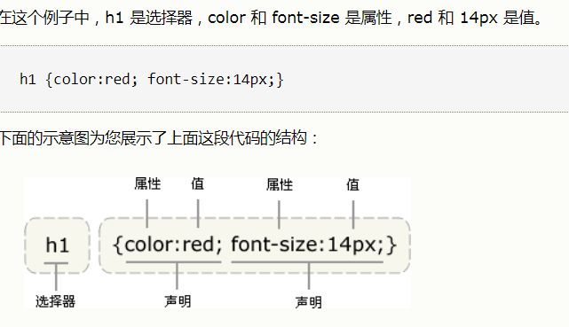
样式设计
CSS 规则由两个主要的部分构成：选择器，以及一条或多条声明。 | selector {declaration1; declaration2; ... declarationN }
选择器通常是您需要改变样式的 HTML 元素。 | 每条声明由一个属性和一个值组成。 属性（property）是您希望设置的样式属性（style attribute）。每个属性有一个值。属性和值被冒号分开。
选择器的分组，被分组的选择器就可以分享相同的声明。用逗号将需要分组的选择器分开。
h1,h2,h3,h4,h5,h6 { color: green; }
派生选择器 通过依据元素在其位置的上下文关系来定义样式，你可以使标记更加简洁

